Quadrant_Graph
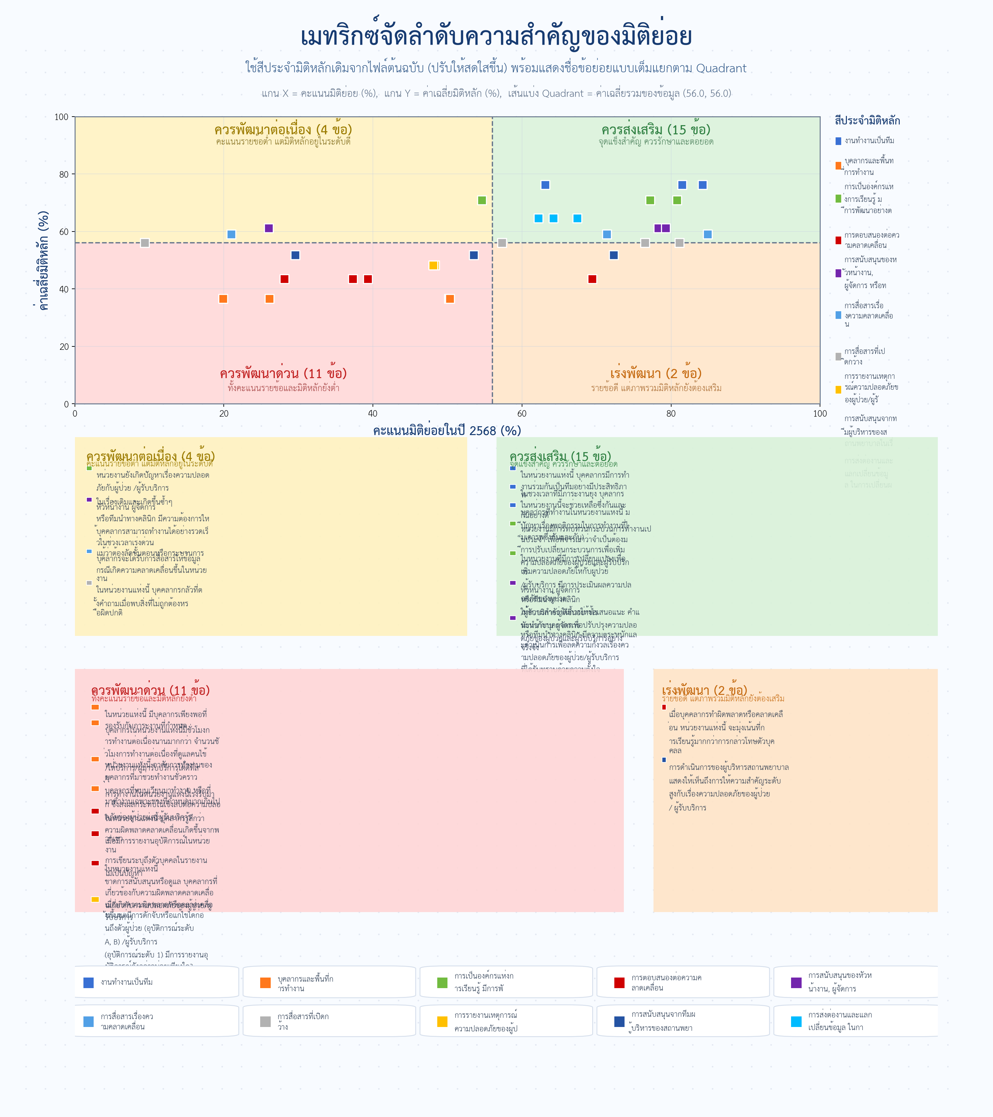
Quadrant Graph – Infographic version
กราฟเวอร์ชันใหม่ใช้สีมิติหลักเดิมที่ปรับให้สดใสขึ้น และแสดงรายการชื่อข้อย่อยเต็มในรูปแบบ infographic
ดูข้อมูลเชิงรายการแบบเต็มเพิ่มเติมในชีต Quadrant_List

